ワークシート②
 | ワーク②：性格理解と意見交換（グループワーク） ～ビッグファイブの性格特性～
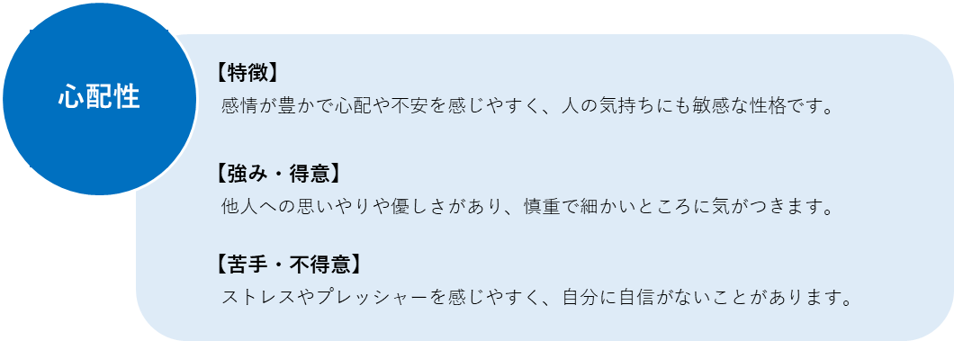
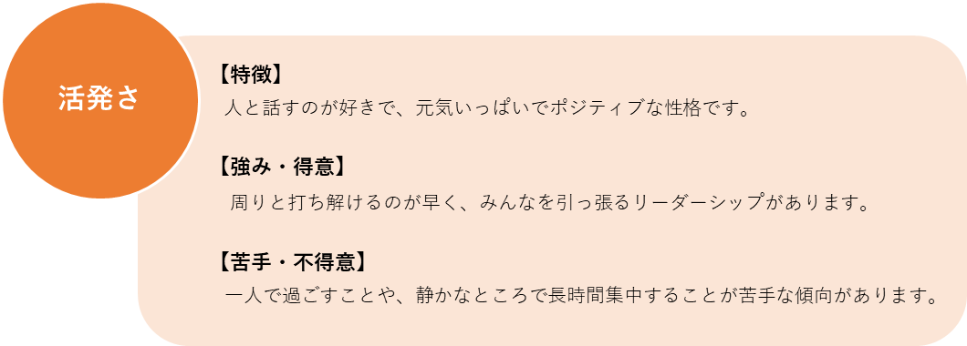

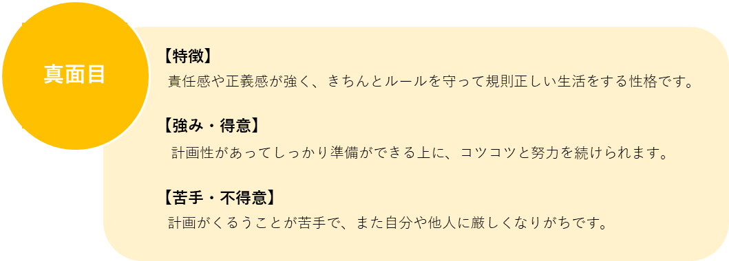
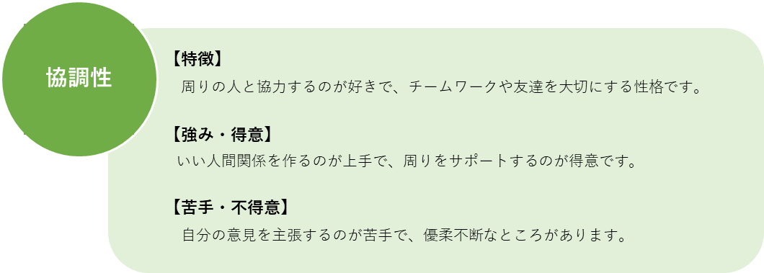

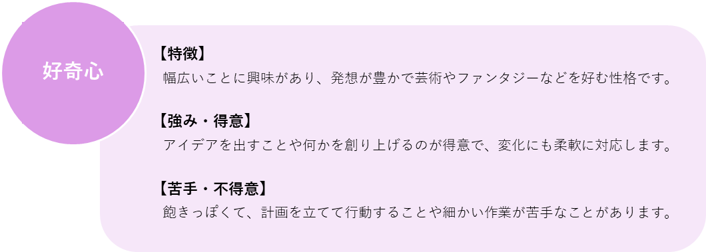

 | ワーク②：性格理解と意見交換（グループワーク） ～［1番目の要素］×［2番目の要素］～

 | 【活発さ×心配性】
 | 人と話すのが好きで、会話だったり色んなことを進める場面で中心になることも多いです。その一方で「こんなこと言ったら嫌われちゃうかな」と相手からの評価を気にしてしまう優しい側面も。
 | テンションが上がったり落ち込んだりと感情の浮き沈みが大きいほうで、喜怒哀楽の表現が豊かな愛されタイプです。

 | 【活発さ×真面目】
 | クラスやクラブなどでリーダーやキャプテンになることが多く、素晴らしいリーダーシップを持っています。コツコツと努力もできて、テスト勉強なども計画的に取り組みます。
 | 期待に応えようと自分を追い込みすぎて、たまに感情が爆発することもありますが、先生や友達からも信頼されやすいリーダータイプです。

 | 【活発さ×協調性】
 | 誰とでも仲良くできるほうで、友達がたくさんいます。分け隔てなく相手と接するので周囲から安心感を持たれます。
 | みんなに優しくしようとすることで板挟みになってしまうこともありますが、基本的には相手に好かれやすく敵を作りにくいタイプです。

 | 【活発さ×好奇心】
 | みんなを楽しませることが上手で、友達とのおしゃべりが好きです。新しいことにチャレンジするのが好きで、面白そうと思ったら頭で考えるより先に行動に移すことを好みます。
 | 色んなことに興味を持つ分、飽きっぽい一面もありますが、自分の型にハマれば爆破的な成果を出せるタイプです。

 | 【心配性×活発さ】
 | 気配り上手で、人の気持ちの変化に敏感です。友達が困ってたり悲しんでたりしたら放っておけず、相談に乗ったり持ち前の明るさで元気づけようとする優しさがあります。
 | 自分よりも相手のことを優先しがちで、自分の希望や意見をグッと飲み込んで我慢することもしばしば。長女や長男に多い、周りから頼られるタイプです。

 | 【心配性×真面目】
 | 物静かで自分の意見をはっきりと主張することは多くありませんが、コツコツと地道な努力を積み重ねることができる人です。
 | 自分にあまり自信がないかもしれませんが、じつは正義感や責任感が強かったりなどで、関係性が深い相手にほど強く信頼されるタイプです。

 | 【心配性×協調性】
 | 場の空気を読むことにかけて右に出る者はいませんが、心が繊細なので友達や先生のちょっとした表情の変化や発言が気になってしまい心が疲れてしまうことも。
 | 友達同士がピりついているのを見るのも苦手で「仲良くしてほしいな」と思います。その場に合った雰囲気作りや全体のバランスを取るのが上手な調整役タイプです。

 | 【心配性×好奇心】
 | 繊細な心を持っています。ものごとの細かいニュアンスや微妙な違いを見抜く力があり、音楽や美術など芸術系に関するセンスがあります。
 | 周りと価値観を共有できずに寂しく感じたり自信をなくすこともありますが、気の合う相手とはとことん仲が深まるアーティストタイプです。

 | 【真面目×活発さ】
 | 責任感が強く、自分に与えられた役割をきっちりこなそうとします。コミュニケーション能力も高く、必要であれば誰とでも話せますが、
 | そうでないときはあまり無理して自分から会話を広げようとはしません。計画性があり努力家で、後輩にも慕われるタイプです。

 | 【真面目×心配性】
 | ミスなく計画をやり遂げることが得意です。テスト勉強などもしっかり準備をして本番を迎えようとします。
 | 完璧主義でちょっとしたミスでも落ち込んだり、急な予定変更などを苦手に感じる一面もありますが、責任感が強くクラスメートや先生から信頼されるタイプです。

 | 【真面目×協調性】
 | チームプレイを得意とします。冷静に周りを見て自分に求められている役割に気づけることも多く、ひとことで言うと気が利く人です。
 | 周りに気を遣って優柔不断になることもありますが、何か約束をしたら必ず守ろうとする義理堅い人なので、友達との信頼関係を築きやすいタイプです。

 | 【真面目×好奇心】
 | 計画性と柔軟性を兼ね備えたレアな性格です。自分の意見もしっかり持ちつつ、自分とは違う意見や考えも受け入れる柔軟さがあります。
 | しっかり者である一方で気分屋なところもあるので、たまに自己嫌悪におちいることもありますが、スポーツや勉強などでも成果を出しやすいタイプです。

 | 【協調性×活発さ】
 | 明るくて社交的なので友達が多く、集団のなかでの立ち振る舞いも上手です。ムードメーカーとして輪の中心にいることもしばしば。
 | 周りの意見に流されやすいところもありますが、自分の意見を変えることにそこまで抵抗はなく、前向きに考えることができるポジティブなタイプです。

 | 【協調性×心配性】
 | 優しくて友達想いの性格です。友達との会話では聞き役に回ることが多い「聞き上手」の人です。「相手に嫌われたくない」という気持ちが強く、頼まれたらなかなか断れません。
 | 自己肯定感が低くなりがちなところがありますが、どのタイプよりも相手の痛みがわかる、共感力の高いタイプです。

 | 【協調性×真面目】
 | クラスやチームで何かに取り組むのが得意です。自分が頑張ることで友達が喜んでくれたり、周りから感謝されたりすることでモチベーションが上がります。
 | 自分がきつくても他人のために頑張ろうとするので、心身ともに疲れきってしまうこともありますが、友達や先生からの評価が高く、周りに必要とされるタイプです。

 | 【協調性×好奇心】
 | 友達と一緒に何かを楽しむことへの関心が高いです。友達同士で遊ぶときやクラスの出し物などみんなで何かに取り組むときに多くのアイデアが浮かびます。
 | 細かい計画を立てるのはやや苦手な傾向がありますが、困っている友達がいたら色んな発想で力になろうとするタイプです。

 | 【好奇心×活発さ】
 | 想像力が豊かでユニークな発想ができる、元気いっぱいな愛されキャラです。グループ活動においてはリーダーシップを発揮することもあり活躍の幅が広いです。
 | つい熱くなって周りが見えなくなってしまうこともありますが、自然と周りの空気を明るくできる天真爛漫（てんしんらんまん）なタイプです。

 | 【好奇心×心配性】
 | 新しいことにチャレンジする積極性と、リスクを考えて行動できる慎重性のどちらも兼ね備えている希少な性格です。大きな失敗をすることはあまりないでしょう。
 | 不安を感じやすく落ち込みやすい一面もありますが、興味の幅が広いため、どんどん新しい世界に触れて視野を広げる力がある大器晩成（たいきばんせい）タイプです。

 | 【好奇心×真面目】
 | ものごとを新しい角度から見る鋭い目を持っていて、計画性やストイックさも兼ね備えているので、自分が描いた理想や妄想を実現する力を秘めています。
 | 一度決めたら曲げない頑固さもありますが、それは同時に目標達成のために必要な一面でもあります。可能性に満ちた起業家のようなタイプです。

 | 【好奇心×協調性】
 | 発想力がありアイデアが豊富です。クラスメートやチームメンバーが困っていたら、単なる思いつきではなく、ちゃんと相手や状況に合わせた解決策を出そうとします。
 | 自分自身のことになると急に解決策が思い浮かばなくなることもありますが、いつも周りを助けている分、そうした時でも周りが助けてくれるような、味方が多いタイプです。

 | ワーク④：振り返り（個人ワーク） ～授業を通して得た新たな気づきや学び、自分の性格を今後どう活かしていくかについて記載しましょう～
1 | ピクシス太郎
2 | ピクシス花子
3
4
5
6
7
8
9
10
11
12
13
14
15
16

